상품제안서
(애경)홍초주방세제1호 | 상품코드: F06507

 |  |  |  |  |  |  | 02-412-0044 | www.easy1.co.kr
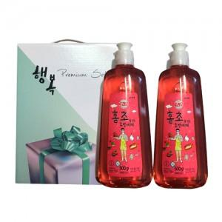

【상세/제작정보】 | 스티커 및 소량주문건은 관리자문의요망

【인쇄/포장옵션】 | 스티커 / 별도문의

【공급단가】 | 수량 | 100~ | 200~ | 500~ | 1,000~ | 2,000~
*VAT별도 | 단가 | 4,050원 | 3,900원 | 3,750원 | 3,600원 | 3,510원

【상품 URL】 | http://www.easy1.co.kr/src/goods_detail.php?gdno=6507

